Sheet1
图片 | 材料 | 数量 | 备注 | 地址
注：本人与以下提到的任何商家没有任何吊利益相关，仅为样式外观推荐。 购买时请注意甄别了解，只要外观、参数相同，哪家买都可使用。 以下仅为用到的材料，工具需要准备电烙铁，焊锡，热熔胶枪等。
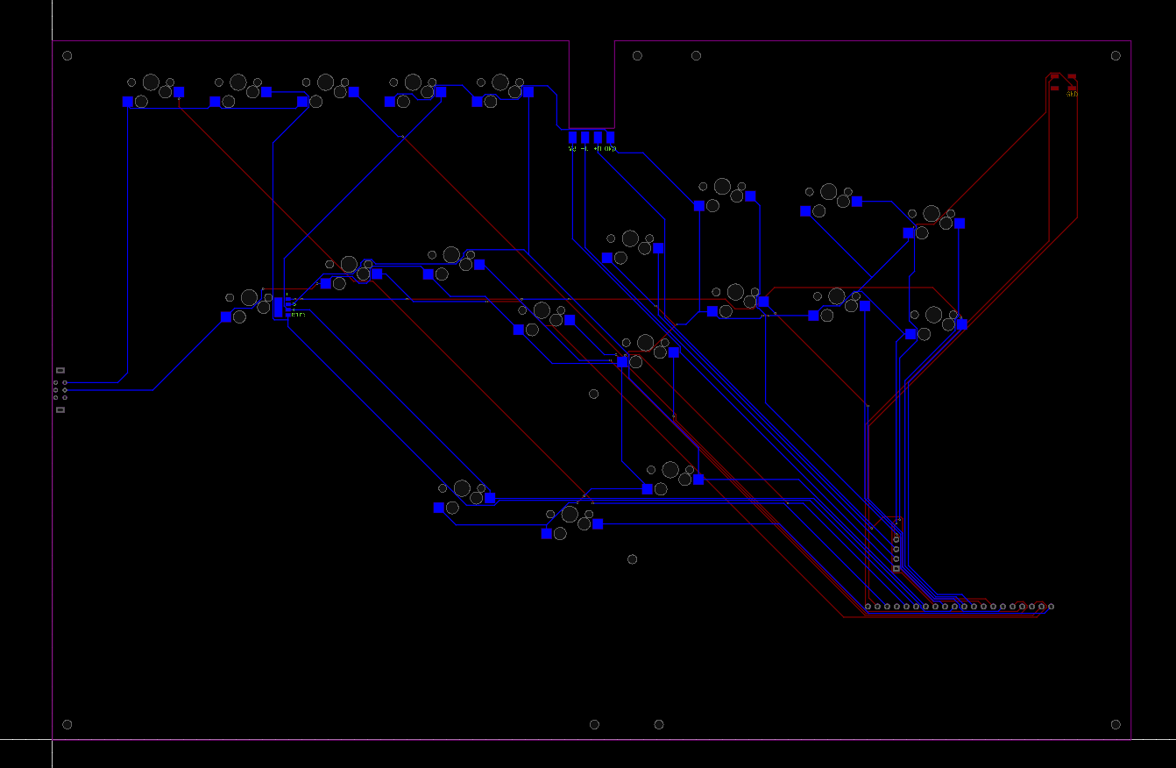 | pcb | 1 | 嘉立创5片起打 | https://www.jlc.com/
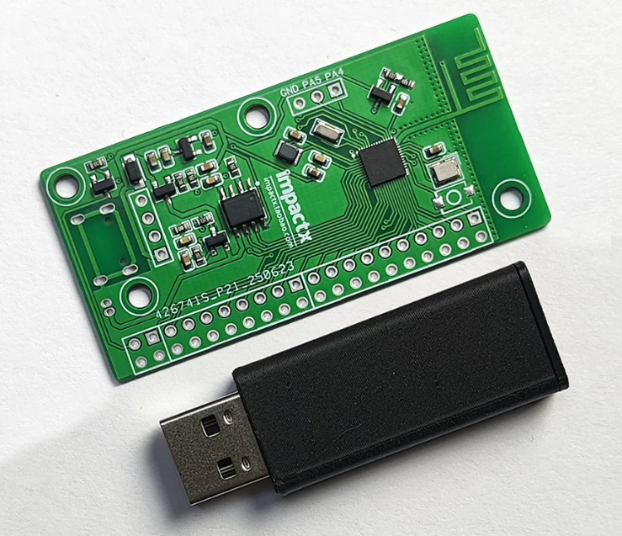 | 芯片电路板 | 1 | 淘宝impactx | https://item.taobao.com/item.htm?abbucket=6&id=951799317709
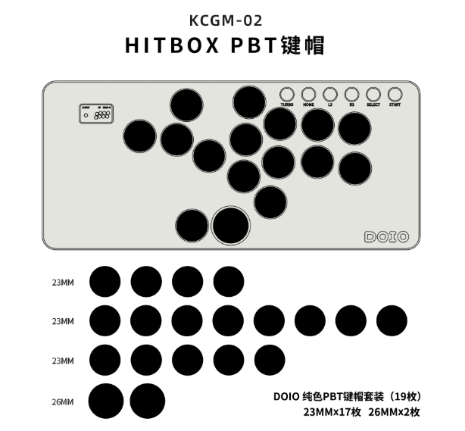 | 键帽 | doio成套 | 淘宝doio | https://detail.tmall.com/item.htm?abbucket=6&id=825901548070
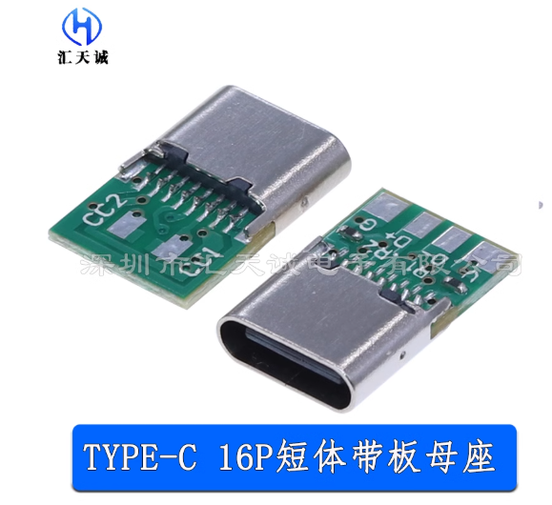 | TYPE-C口 | 1 | 淘宝购买，需要找点线接板子上，不另列举了 也可以直接搜4PIN线,找个便宜点的买 | https://item.taobao.com/item.htm?id=715117095171
 | 亚克力 | 1 | 淘宝 | 不做推荐，淘宝搜索亚克力板很多
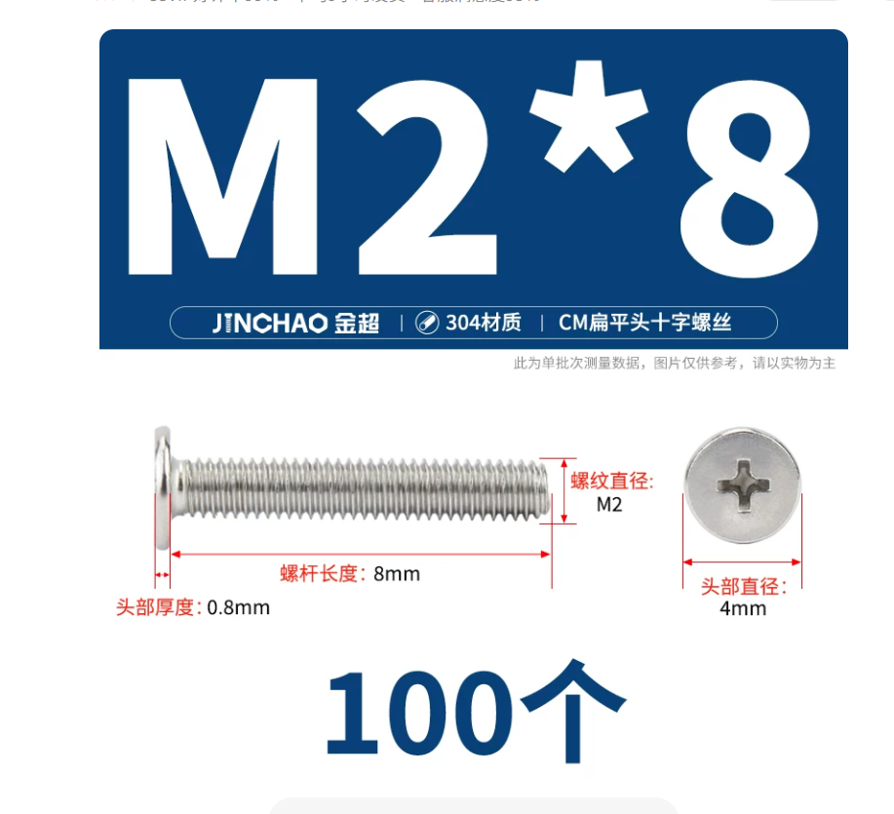 | 螺丝 M2*8 | 1 | 淘宝 | https://detail.tmall.com/item.htm?id=600869955392
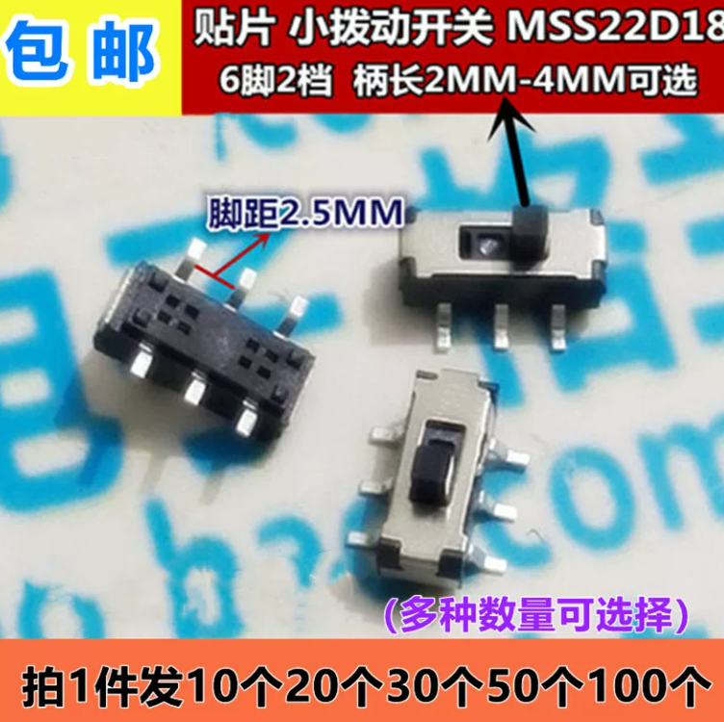 | 拨动开关 柄长2mm | 1 | 淘宝 | https://item.taobao.com/item.htm?id=594721446495
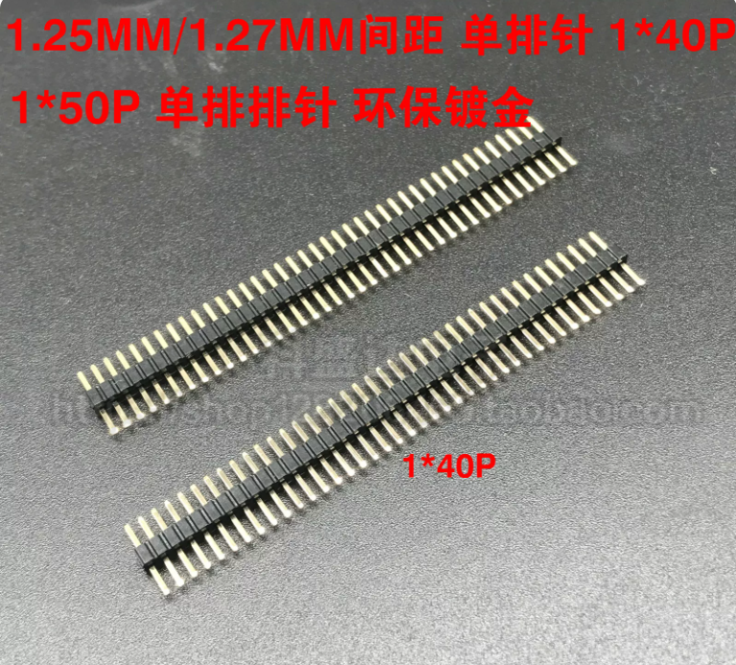 | 1.25短排针 1*40P/单排排针//塑高1.0MM | 1 | 淘宝 | https://item.taobao.com/item.htm?id=600108625127
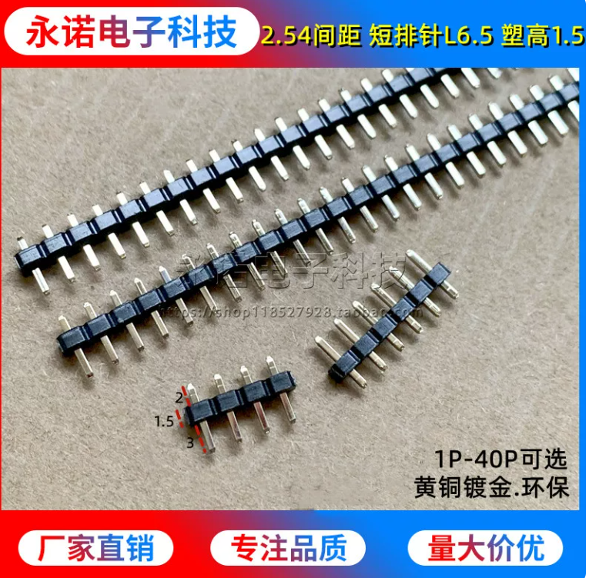 | 2.54短排针 20P | 1 | 淘宝 | https://item.taobao.com/item.htm?id=774520526063
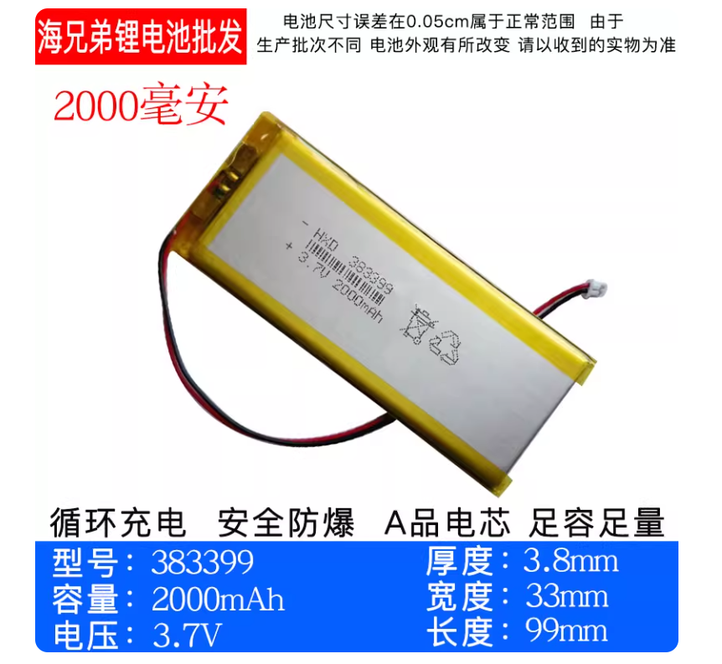 | 锂电池 3805080-4000毫安 |  | 淘宝，备注mx1.25公口 | https://detail.tmall.com/item.htm?id=1020324322738
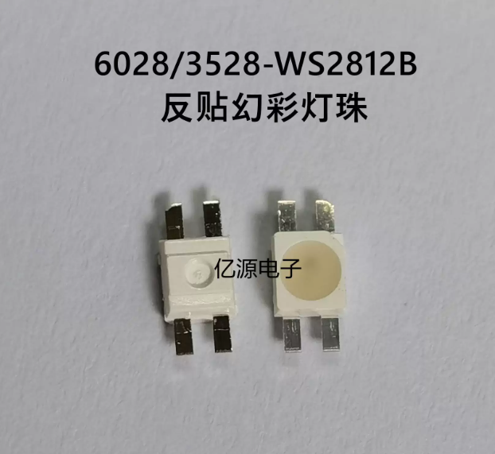 | WS2812/B幻彩灯珠 【2835反贴*10】 | 1 | 淘宝 | https://item.taobao.com/item.htm?abbucket=6&id=855182982999
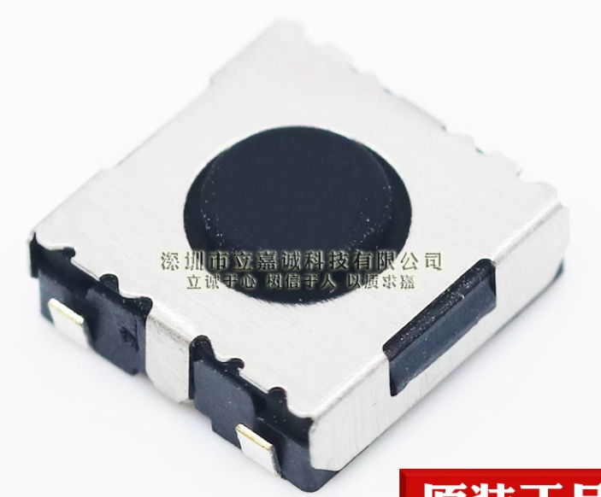 | 凯隆贴片按键ARC 6*6*2.5MM（70GF适中力） | 5 | 淘宝 | https://item.taobao.com/item.htm?abbucket=6&id=937529460706
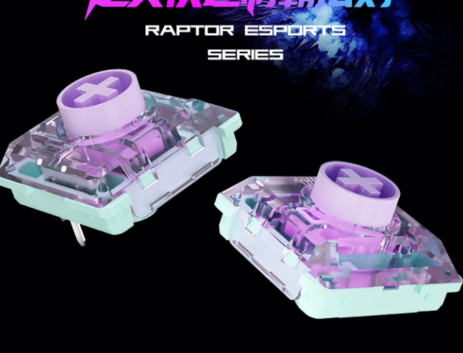 | 机械轴 | 12-15个 【看方案】 | 竞技线性推荐：猎隼mini 竞技线性推荐：白枭 静音推荐：紫鸢 手感推荐：风雨晦暝系列 其他看个人习惯 | 自己搜得了
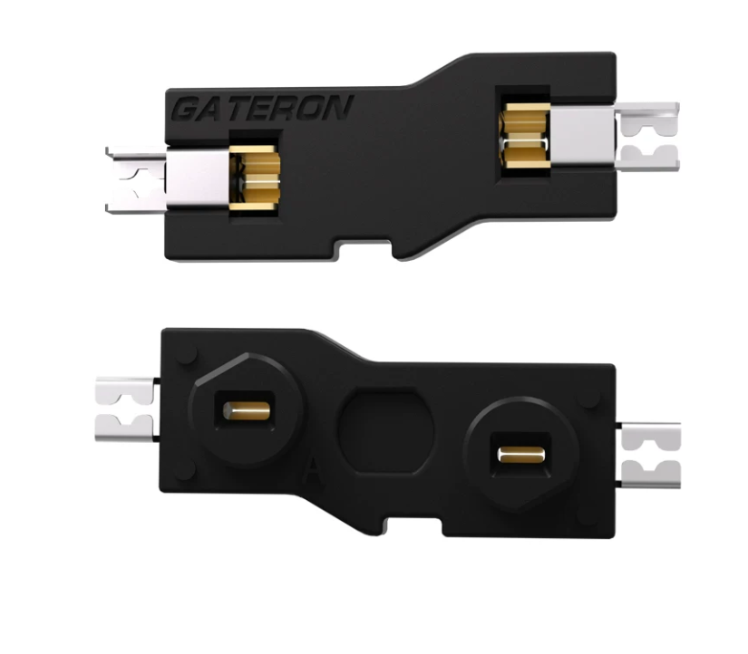 | 佳达隆矮轴轴座 | 20 | 淘宝购买，有的便宜有的贵，可以自己搜一下 不要双轴座可以不买 | https://item.taobao.com/item.htm?abbucket=6&id=669939371509
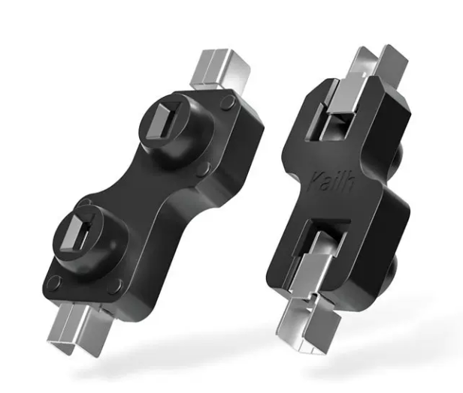 | 凯华1350轴座 | 20 | 淘宝购买，有的便宜有的贵，可以自己搜一下 | https://detail.tmall.com/item.htm?abbucket=6&id=640063427738
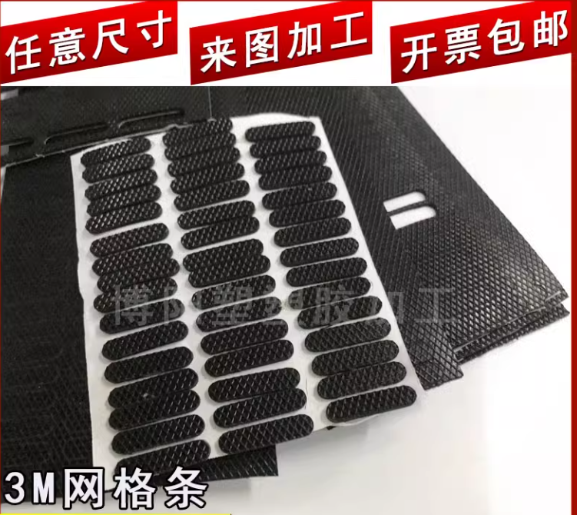 | 硅胶防滑垫 | 1 | 0.5mm厚黑色带网格硅胶 286*188mm | https://e.tb.cn/h.SwXy6bhRBdQpPbh?tk=zctDfmm5HaX/
 | 胶水 | 1 | 5400胶水 3M双面胶 | 自己搜
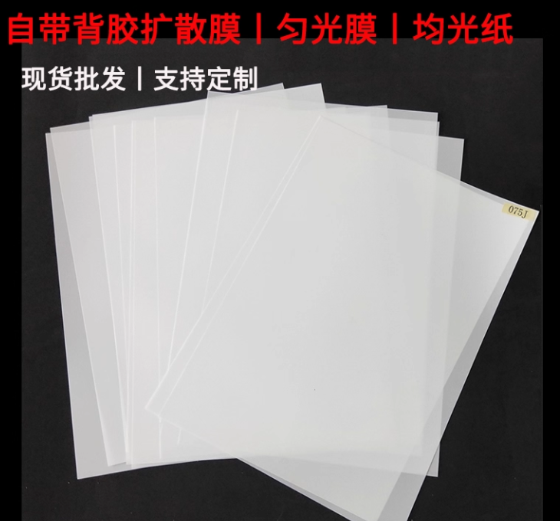 | 均光纸 | 1 | （可选） 贴LOGO灯里 可以找找其他家有没有透光率类似小一点的 或者问问老板两三厘米卖不卖 带胶;LGT188-S【双雾】 | https://item.taobao.com/item.htm?id=581593113271

